BC GRUPO V
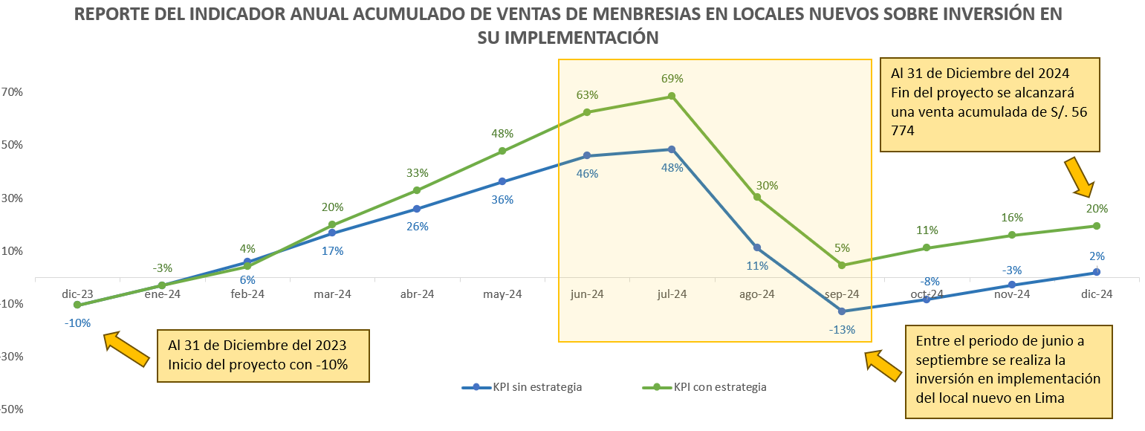
DEFINICION KPI

 | KPI | Indicador anual acumulado de ventas de membresías en locales nuevos sobre inversión en su implementación.

 | Descripción | Este indicador mide el acumulado anual de las ventas de membresías en los nuevos locales de gimnasio sobre su inversión en implementación.

 | Formula | Ventas acumuladas anuales de membresías en locales nuevos
 |  | ---------------------------------------------------------------------- |  |  |  | -1
 |  | Inversión en implementación de locales nuevos

 | Unidades | Porcentual |  | Rango

 | Frecuencia | Anual |  | Verde (Inversión recuperada) |  | >= 1%
 |  |  |  | Amarillo (Punto de equilibrio) |  | >=0% a <1%
 | Cálculo | Mensual |  | Rojo (Inversión no recuperada) |  | < 0%

 | Impacto económico | Para una inversión de S/ 1 000 000, cada 1% adicional en este indicador significa un incremento en S/ 10 000 en las ventas totales anuales de membresías en los nuevos locales de gimnasio. Un indicador positivo en el tiempo, nos muestra un retorno de capital eficaz en el mediano plazo.

BUSINESS CASE

 | Objetivo | Al 31 de diciembre del 2023, el indicador de ventas acumuladas anuales de membresías en locales nuevos sobre la inversión en su implementación y operación tiene un valor de -10% aproximadamente (semáforo rojo). Para el 31 de diciembre del 2024, se desea incrementar el valor de este indicador hasta llegar a un valor de 20% (semáforo verde).

 | Estrategia | Implementar una campaña de marketing enfocada en la captación y retención de clientes, ofreciendo incentivos atractivos como descuentos especiales en los planes de membresía actuales del gimnasio y acceso gratuito a los servicios complementarios durante los primeros dos meses de operación.

 | Costo beneficio | El precio total de implementación de esta estrategia es de 25,000 soles como costo único total. Se estima que al cumplir este objetivo en la fecha propuesta, la facturación adicional mensual será de 7,500 soles, lo cual sumaría 90,000 soles de facturación adicional solamente durante el primero año, posterior a la fecha de cumplimiento del objetivo.

MODELO DE DATOS

 | Base de datos de nuevos locales de gimnasio del 2023
 | Almacena datos relevantes sobre los nuevos locales de gimnasios aperturados en el 2023.

 |  |  |  |  |  | INGRESOS

 |  |  |  | LOCAL |  | BOLETA |  | INVERSION
 | Tablas | Tipo |  | Local_id |  | Boleta_id |  | Inversion_id
1 | LOCAL | Maestra |  | Area_local_m2 |  | Tipo_membresias_id |  | Fecha_inversion
2 | BOLETA | Transaccional |  | Ciudad |  | Local_id |  | Detalle
3 | PLANILLA | Transaccional |  | Distrito |  | Clientes_id |  | Monto
4 | INVERSION | Transaccional |  |  |  | Beneficio_id |  | Inversion_tipo_id
5 | BENEFICIO | Maestra |  |  |  | Detalle |  | Local_id
6 | TIPO_MEMBRESÍAS | Maestra |  |  |  | Fecha_inicio
7 | CLIENTE | Maestra |  |  |  | Fecha_fin
8 | TIPO_INVERSION | Maestra |  |  |  | Valor

 |  |  |  | BENEFICIO
 |  |  |  | Beneficio_id |  | CLIENTE |  | TIPO_INVERSION
 |  |  |  | Tipo |  | Cliente_id |  | Inversion_tipo_id
 |  |  |  |  |  | Nombre |  | Descripcion
 |  |  |  |  |  | Apellido
 |  |  |  | TIPO_MEMBRESÍAS |  | Genero
 |  |  |  | Tipo_membresias_id |  | Fecha_nacimiento
 |  |  |  | Tipo |  | Código postal
 |  |  |  |  |  | Email
 |  |  |  |  |  | Teléfono

TABLAS DE DATOS

Tabla: LOCAL |  |  |  |  | Tabla: BENEFICIO |  |  | Tabla: TIPO_MEMBRESÍAS |  |  | Tabla: BOLETA

Local_id | Area_local_m2 | Ciudad | Distrito |  | Beneficio_id | Tipo |  | Tipo_membresias_id | Tipo |  | Boleta_id | Tipo_membresías_id | Local_id | Clientes_id | Beneficio_id | Detalle | Fecha_inicio | Fecha_fin | Valor
LOC-001 | 450 | Lima | Los Olivos |  | BEN-000 | No hay beneficio |  | TMEM-001 | Bronze |  | BOL-001 | TMEM-001 | LOC-001 | CL-001 | BEN-000 | No hay beneficio | 2023-01-01 | 2023-02-01 | 100
LOC-002 | 120 | Lima | Miraflores |  | BEN-001 | Descuento del 20% por apertura |  | TMEM-002 | Silver |  | BOL-002 | TMEM-002 | LOC-001 | CL-002 | BEN-000 | No hay beneficio | 2023-01-08 | 2023-02-08 | 200
LOC-003 | 550 | Cusco | MachuPichu |  | BEN-002 | Plan nutricional |  | TMEM-003 | Gold |  | BOL-003 | TMEM-001 | LOC-003 | CL-005 | BEN-000 | No hay beneficio | 2023-01-15 | 2023-02-15 | 100
LOC-004 | 350 | Piura | Catacaos |  | BEN-003 | Entrenador personal |  |  |  |  | BOL-004 | TMEM-003 | LOC-003 | CL-004 | BEN-000 | No hay beneficio | 2023-01-22 | 2023-02-22 | 300
LOC-005 | 400 | Trujillo | El Porvenir |  | BEN-004 | Clase de baile |  |  |  |  | BOL-005 | TMEM-002 | LOC-005 | CL-002 | BEN-000 | No hay beneficio | 2023-02-02 | 2023-03-02 | 200
LOC-006 | 550 | Ica | Paracas |  | BEN-005 | Clases de yoga |  |  |  |  | BOL-006 | TMEM-001 | LOC-010 | CL-008 | BEN-000 | No hay beneficio | 2023-02-05 | 2023-03-05 | 100
LOC-007 | 300 | Lambayeque | Jayanca |  | BEN-006 | Spa |  |  |  |  | BOL-007 | TMEM-003 | LOC-009 | CL-003 | BEN-000 | No hay beneficio | 2023-02-08 | 2023-03-08 | 300
LOC-008 | 350 | Lima | Breña |  | BEN-007 | Terapia física |  |  |  |  | BOL-008 | TMEM-002 | LOC-009 | CL-001 | BEN-000 | No hay beneficio | 2023-02-11 | 2023-03-11 | 200
LOC-009 | 120 | Lima | San Miguel |  | BEN-008 | Masajes |  |  |  |  | BOL-009 | TMEM-001 | LOC-006 | CL-004 | BEN-000 | No hay beneficio | 2023-03-01 | 2023-04-01 | 100
LOC-010 | 600 | Lima | San Borja |  | BEN-009 | Evaluación física |  |  |  |  | BOL-010 | TMEM-003 | LOC-006 | CL-010 | BEN-000 | No hay beneficio | 2023-03-02 | 2023-04-02 | 300
 |  |  |  |  | BEN-010 | Descuento en productos |  |  |  |  | BOL-011 | TMEM-003 | LOC-001 | CL-0006 | BEN-001 | Membresía Gold con 20% dsct | 2023-01-22 | 2023-02-22 | 240
 |  |  |  |  |  |  |  |  |  |  | BOL-012 | TMEM-003 | LOC-001 | CL-0006 | BEN-003 | Membresía Gold con EP | 2023-02-02 | 2023-03-02 | 300
Tabla: CLIENTE |  |  |  |  |  |  |  |  |  |  | BOL-013 | TMEM-002 | LOC-003 | CL-0009 | BEN-001 | Membresía Silver con 20% dsct | 2023-02-05 | 2023-03-05 | 160
 |  |  |  |  |  |  |  |  |  |  | BOL-014 | TMEM-003 | LOC-003 | CL-0007 | BEN-006 | Membresía Gold con Spa | 2023-02-08 | 2023-03-08 | 300
Cliente_id | Nombre | Apellido | Genero | Fecha de nacimiento | Código postal | Email | Teléfono |  |  |  | BOL-015 | TMEM-002 | LOC-005 | CL-0007 | BEN-004 | Membresía Silver con baile | 2023-02-11 | 2023-03-11 | 200
CL-0001 | Juan | Pérez | M | 1994-10-03 | Calle 123, Lima | juan.perez@example.com | 999-111-111 |  |  |  | BOL-016 | TMEM-003 | LOC-010 | CL-0006 | BEN-005 | Membresía Gold con yoga | 2023-03-01 | 2023-04-01 | 300
CL-0002 | María | López | F | 6 de setiembre de 1996 | Calle 456, Arequipa | maria.lopez@example.com | 999-222-222 |  |  |  | BOL-017 | TMEM-003 | LOC-009 | CL-0007 | BEN-005 | Membresía Gold con yoga | 2023-03-02 | 2023-04-02 | 300
CL-0003 | Carlos | García | M | 35 | Calle 789, Cusco | carlos.garcia@example.com | 999-333-333 |  |  |  | BOL-018 | TMEM-001 | LOC-009 | CL-0006 | BEN-009 | Membresía Bronze con EF | 2023-01-22 | 2023-02-22 | 100
CL-0004 | Ana | Martínez | F | 32 | Calle 101, Piura | ana.martinez@example.com | 999-444-444 |  |  |  | BOL-019 | TMEM-003 | LOC-006 | CL-0009 | BEN-004 | Membresía Gold con baile | 2023-02-02 | 2023-03-02 | 300
CL-0005 | Luis | Torres | M | 40 | Calle 202, Trujillo | luis.torres@example.com | 999-555-555 |  |  |  | BOL-020 | TMEM-002 | LOC-006 | CL-0009 | BEN-004 | Membresía Silver con baile | 2023-02-05 | 2023-03-05 | 200
CL-0006 | Carmen | Rojas | F | 25 | Calle 303, Ica | carmen.rojas@example.com | 999-666-666
CL-0007 | Pedro | Ramírez | M | 29 | Calle 404, Lambayeque | pedro.ramirez@example.com | 999-777-777
CL-0008 | Laura | Gómez | F | 33 | Calle 505, Tacna | laura.gomez@example.com | 999-888-888
CL-0009 | José | Díaz | M | 27 | Calle 606, Puno | jose.diaz@example.com | 999-999-999
CL-0010 | Lucía | Sánchez | F | 31 | Calle 707, Chiclayo | lucia.sanchez@example.com | 999-000-000

Tabla: INVERSION |  |  |  |  |  |  | Tabla: TIPO_INVERSION

Inversion_id | Fecha_inversion | Detalle | Monto | Inversion_tipo_id | Local_id |  | Inversion_tipo_id | Descripcion
INV-001 | 2023-06-05 | 10 Trotadoras | 12000 | TINV-001 | LOC-001 |  | TINV-001 | Máquina
INV-002 | 2023-02-06 | 50 Mancuernas | 1000 | TINV-002 | LOC-001 |  | TINV-002 | Accesorios
INV-003 | 2023-05-07 | Rack Comunicación | 5000 | TINV-003 | LOC-003 |  | TINV-003 | Equipo_TI
INV-004 | 2023-06-08 | 70 Lockers | 3500 | TINV-004 | LOC-003 |  | TINV-004 | Mobiliario
INV-005 | 2023-06-09 | Inst Agua | 500 | TINV-005 | LOC-005 |  | TINV-005 | Servicios_básicos
INV-006 | 2023-03-10 | Letrero luminoso | 5000 | TINV-006 | LOC-006 |  | TINV-006 | Marketing
INV-007 | 2023-06-11 | 10 elípticas | 10000 | TINV-001 | LOC-006
INV-008 | 2023-06-12 | 5 escaladoras | 8000 | TINV-001 | LOC-010
INV-009 | 2023-07-13 | 30 Colchonetas | 2500 | TINV-002 | LOC-001
INV-010 | 2023-06-14 | 10 Cámaras | 9000 | TINV-003 | LOC-010
INV-011 | 2023-05-07 | Inst Luz | 1500 | TINV-005 | LOC-002
INV-012 | 2023-06-08 | 40 Trotadoras | 48000 | TINV-001 | LOC-001
INV-013 | 2023-06-09 | 50 lockers | 2500 | TINV-004 | LOC-004
INV-014 | 2023-03-10 | 7 escaladoras | 11200 | TINV-001 | LOC-007
INV-015 | 2023-06-11 | Letrero luminoso | 5500 | TINV-006 | LOC-008
INV-016 | 2023-06-12 | Rack Comunicación | 4800 | TINV-003 | LOC-002
INV-017 | 2023-07-13 | 5 Cámaras | 4500 | TINV-003 | LOC-004
INV-018 | 2023-06-14 | 20 elípticas | 20000 | TINV-001 | LOC-009
INV-019 | 2023-05-07 | 12 Cámaras | 1200 | TINV-003 | LOC-008
INV-020 | 2023-06-08 | 40 Trotadoras | 48000 | TINV-001 | LOC-001

DASHBOARD

DASHBOARD DE PLANEAMIENTO FINANCIERO DE LA EMPRESA ABC
Actualizado al 31 de diciembre del 2023

INDICADOR ANUAL ACUMULADO DE VENTAS DE MEMBRESIAS EN LOCALES NUEVOS SOBRE INVERSIÓN EN SU IMPLEMENTACIÓN

 |  |  | -10%

 |  |  | >= 1%
 |  |  | >= 0% a < 1%
 |  |  | < 0%

DASHBOARD EN POWERBI
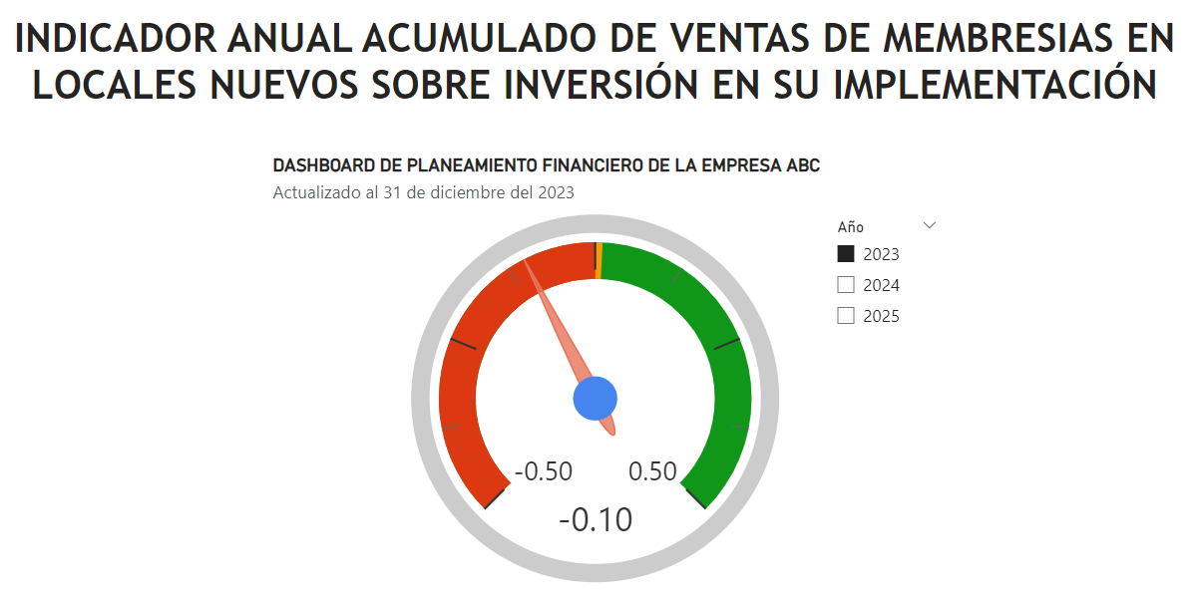

REPORTE

 |  | Sin inversión |  |  | Con inversión |  |  |  |  | Sin inv |  | Con inv
Mes | Periodo | Inversión Acumulada | Venta Acumulada | KPI | Inversión Acumulada | Venta Acumulada | KPI |  | MES | Inversión Mensual | Venta Mensual | Inversión Mensual | Venta Mensual
1 | 2024-01-23 | 0 | 0 | - | 0 | 0 | - |  | 1 |  | 0 |  | 0
2 | 2024-02-23 | 0 | 10680 | - | 0 | 10680 | - |  | 2 |  | 10680 |  | 10680
3 | 2024-03-23 | 0 | 21160 | - | 0 | 21160 | - |  | 3 |  | 10480 |  | 10480
4 | 2024-04-23 | 0 | 28820 | - | 0 | 28820 | - |  | 4 |  | 7660 |  | 7660
5 | 2024-05-23 | 0 | 36920 | - | 0 | 36920 | - |  | 5 |  | 8100 |  | 8100
6 | 2024-06-23 | 26670 | 46980 | 76% | 26670 | 46980 | 76% |  | 6 | 26670 | 10060 | 26670 | 10060
7 | 2024-07-23 | 93670 | 53860 | -43% | 93670 | 53860 | -43% |  | 7 | 67000 | 6880 | 67000 | 6880
8 | 2024-08-23 | 99170 | 60920 | -39% | 99170 | 60920 | -39% |  | 8 | 5500 | 7060 | 5500 | 7060
9 | Set-23 | 99170 | 67360 | -32% | 99170 | 67360 | -32% |  | 9 |  | 6440 |  | 6440
10 | 2024-10-23 | 99170 | 76240 | -23% | 99170 | 76240 | -23% |  | 10 |  | 8880 |  | 8880
11 | 2024-11-23 | 99170 | 81080 | -18% | 99170 | 81080 | -18% |  | 11 |  | 4840 |  | 4840
12 | 2024-12-23 | 99170 | 88920 | -10% | 99170 | 88920 | -10% |  | 12 |  | 7840 |  | 7840
13 | 2024-01-24 | 99170 | 96300 | -3% | 99170 | 96300 | -3% |  | 13 |  | 7380 |  | 7380
14 | 2024-02-24 | 99170 | 105100 | 6% | 105170 | 109676 | 4% |  | 14 |  | 8800 | 6000 | 13376
15 | 2024-03-24 | 99170 | 115940 | 17% | 105170 | 126153 | 20% |  | 15 |  | 10840 |  | 16476.8
16 | 2024-04-24 | 99170 | 125060 | 26% | 105170 | 140015 | 33% |  | 16 |  | 9120 |  | 13862.4
17 | 2024-05-24 | 99170 | 135220 | 36% | 105170 | 155458 | 48% |  | 17 |  | 10160 |  | 15443.2
18 | 2024-06-24 | 100370 | 146700 | 46% | 106370 | 172908 | 63% |  | 18 | 1200 | 11480 | 1200 | 17449.6
19 | 2024-07-24 | 105370 | 156440 | 48% | 111370 | 187713 | 69% |  | 19 | 5000 | 9740 | 5000 | 14804.8
20 | 2024-08-24 | 148870 | 165780 | 11% | 154870 | 201910 | 30% |  | 20 | 43500 | 9340 | 43500 | 14196.8
21 | Set-24 | 201370 | 175740 | -13% | 207370 | 217049 | 5% |  | 21 | 52500 | 9960 | 52500 | 15139.2
22 | 2024-10-24 | 201370 | 184780 | -8% | 207370 | 230790 | 11% |  | 22 |  | 9040 |  | 13740.8
23 | 2024-11-24 | 201370 | 195920 | -3% | 213370 | 247722 | 16% |  | 23 |  | 11140 | 6000 | 16932.8
24 | 2024-12-24 | 201370 | 205480 | 2% | 219370 | 262254 | 20% |  | 24 |  | 9560 | 6000 | 14531.2

 | Resumen
 | Sin inv | Con inv | DIF | PROM MES
Ventas 2023 | 88.92 | 88.92 | - | 7.41
Ventas 2024 | 116.56 | 173.334 | 56.774 | 9.713

Se asumio lo siguiente: |  | FACTOR
Venta 2024 con inv | Venta 24*1.52 | 1.52

